Диаграмма1
Координатор команды
ФИО: Филимонов Валентин Евгеньевич
Тел.: 8-925-165-94-39

Лист1
 | МВЛ. Турнир МИКС |  |  |  |  | Координатор команды
 | Команда "Князь Владимир" |  |  |  |  | ФИО: Филимонов Валентин Евгеньевич
 |  |  |  |  |  | Тел.: 8-925-165-94-39

1 | фото | 5 | 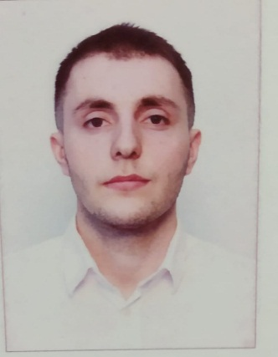 фото | 9 |  фото | 13 |  фото
Филимонов |  | Меджидов |  | Творогова |  | Юркянец
Валентин |  | Адам |  | Анна |  | Максим
Евгеньевич |  | Шахбанович |  | Михайловна |  | Сергеевич
Год рожд.: 1996 |  | Год рожд.: 1997 |  | Год рожд.: 1993 |  | Год рожд.: 1999
Стаж: 6 лет |  | Стаж: 9 лет |  | Стаж: 2 года |  | Стаж: 8 лет
Разряд: любитель |  | Разряд: любитель |  | Разряд: любитель |  | Разряд: 1 взрослый

2 |  фото | 6 | фото | 10 | фото | 14 |  фото
Рахимов |  | Федоров |  | Котукова |  | Артиков
Сергей |  | Дмитрий |  | Анна |  | Умиджон
Константинович |  | Павлович |  | Сергеевна |  | Мамадаминович
Год рожд.: 1995 |  | Год рожд.: 2000 |  | Год рожд.: 2000 |  | Год рожд.: 1994
Стаж: 3 года |  | Стаж: 5 лет |  | Стаж: 4 года |  | Стаж: 1 год
Разряд: любитель |  | Разряд: любитель |  | Разряд: любитель |  | Разряд: любитель

3 |  фото | 7 | 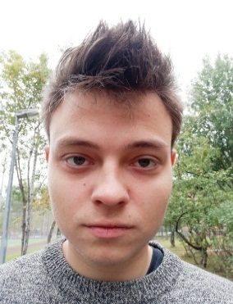 фото | 11 | 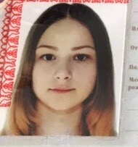 фото | Номер | фото
Питерский |  | Кучерук |  | Иванищева |  | Фамилия
Кирилл |  | Иван |  | Виктория |  | Имя
Леонидович |  | Олегович |  | Алексеевна |  | Отчество
Год рожд.: 1991 |  | Год рожд.: 1999 |  | Год рожд.: 2002 |  | Год рожд.: 0000
Стаж: 2 года |  | Стаж: 5 лет |  | Стаж: 2 года |  | Стаж: 00 лет
Разряд: любитель |  | Разряд: любитель |  | Разряд: любитель |  | Разряд: 1-3/любитель

4 |  фото | 8 | 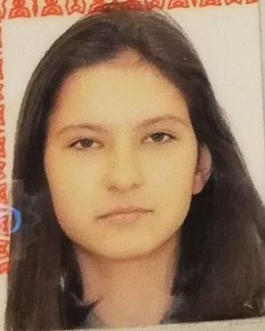 фото | 12 |  фото | Номер | фото
Иващенко |  | Капитанчук |  | Русяева |  | Фамилия
Святослав |  | Софья |  | Светлана |  | Имя
Федорович |  | Евгеньевна |  | Валерьевна |  | Отчество
Год рожд.: 1994 |  | Год рожд.: 2003 |  | Год рожд.: 1991 |  | Год рожд.: 0000
Стаж: 8 лет |  | Стаж: 2 года |  | Стаж: 3 года |  | Стаж: 00 лет
Разряд: любитель |  | Разряд: любитель |  | Разряд: любитель |  | Разряд: 1-3/любитель

Примечание: | Данные вносить в поле, вместо записей серым цветом.
Как вставить фото: в верхней панели "Вставка", далее "Рисунок", далее выбираете файл фото на вашем компьютере

